Tham khảo - Mẫu Chart
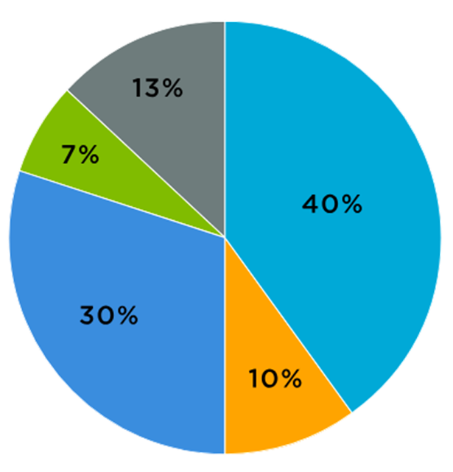
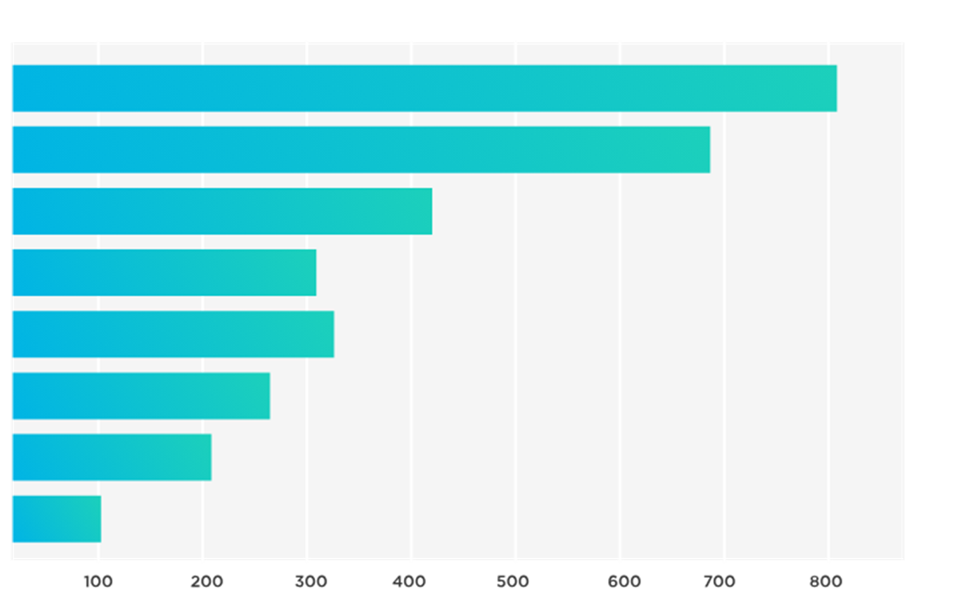
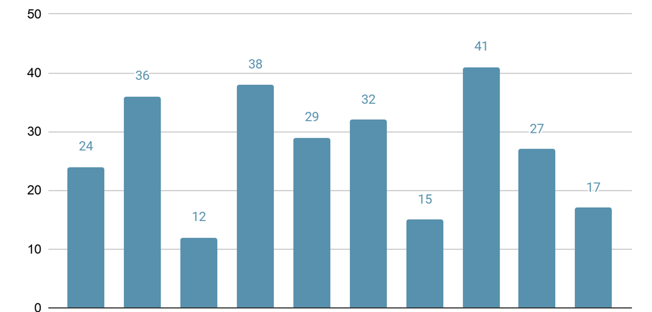

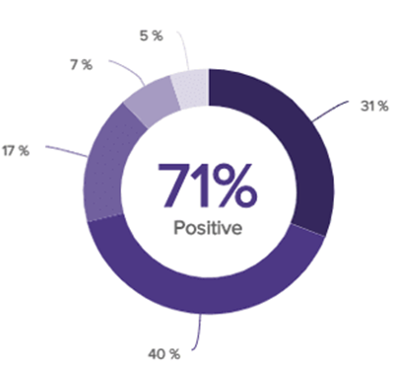
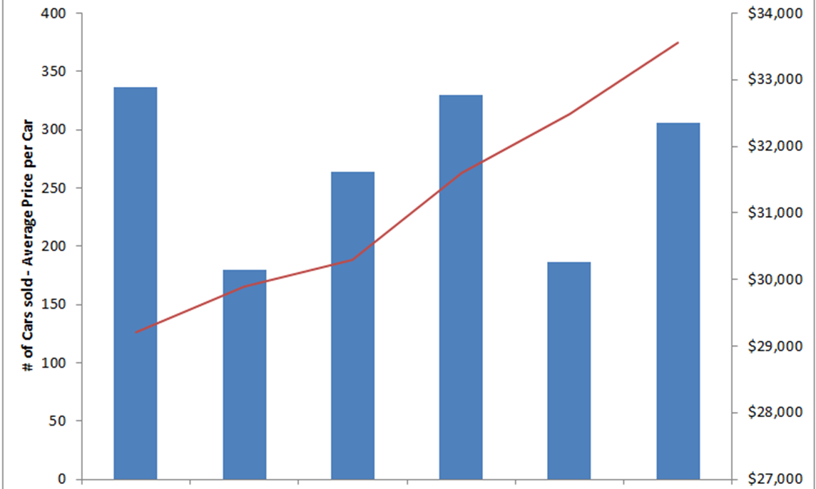
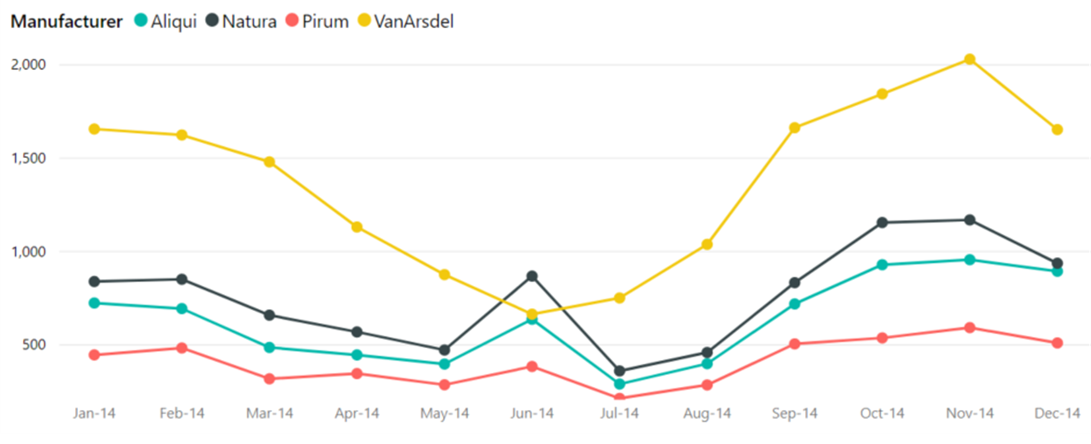
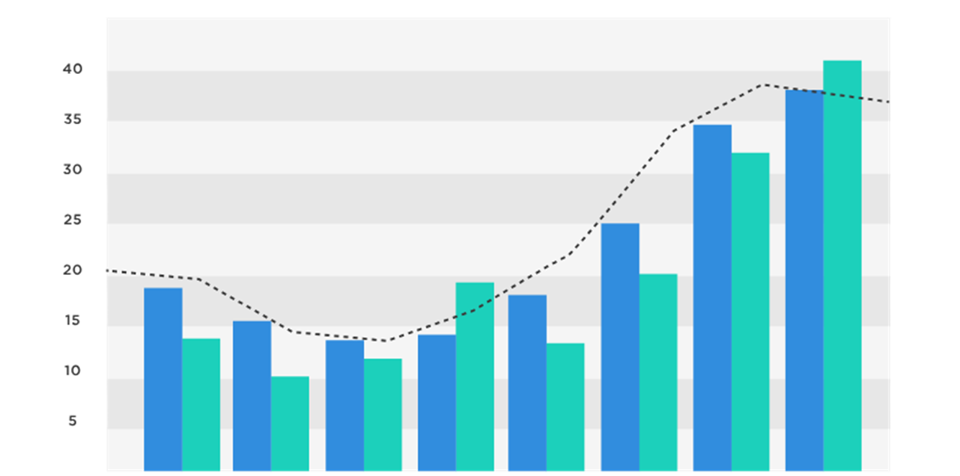

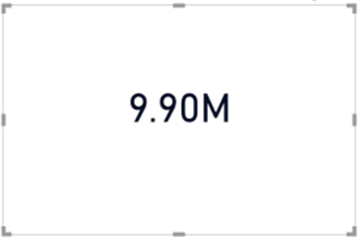

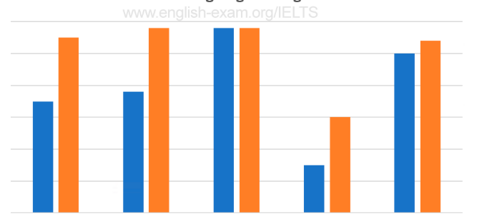
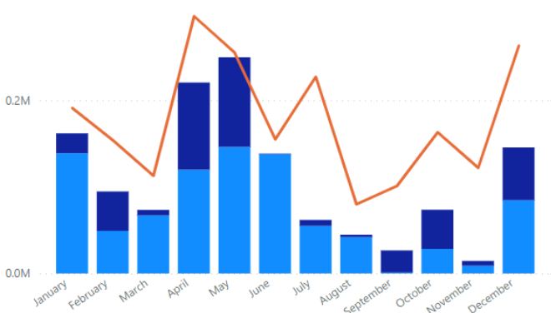
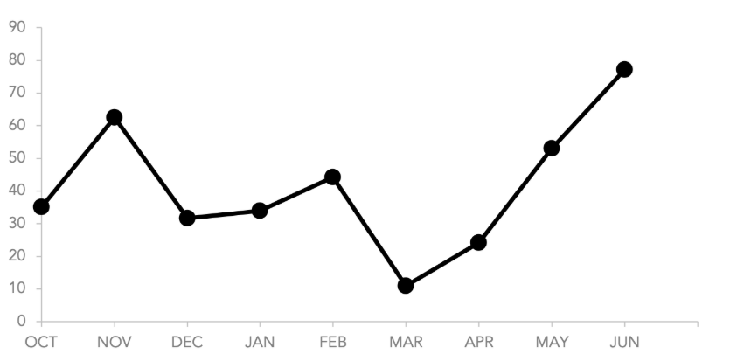

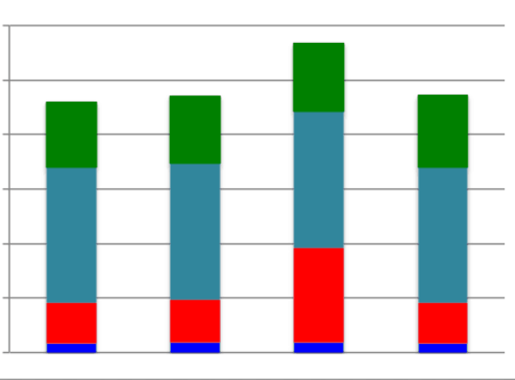

1 | Tổng quan dự án
 | File dữ liệu | Data dictionary
 | Template báo cáo

Quản trị Hoạt động Tài chính
Báo cáo Quản trị Hoạt động Tài chính

 |  | Thời gian |  | Tài khoản thu |  | Tài khoản chi

 | Dư nợ ngắn hạn |  | Dư nợ dài hạn |  | Hạn mức còn lại |  | Dự báo thời gian sống của tiền mặt

 | Hạn mức được cấp |  | Hạn mức được phê duyệt |  | Loan to value |  | Tỷ lệ nợ / vốn

 | Nợ ngắn hạn/Nợ dài hạn/Tổng dư nợ theo thời gian |  |  |  |  | Cost of Debt

 |  |  |  |  |  | Lãi suất bình quân của từng ngân hàng

 | Dư nợ tại từng bank |  |  |  | Chi phí lãi vay thực tế & kế hoạch

 | Phân tích dòng thu theo bank |  |  |  | Phân tích dòng chi theo bank
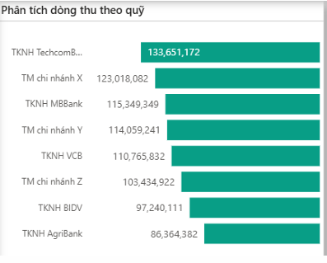
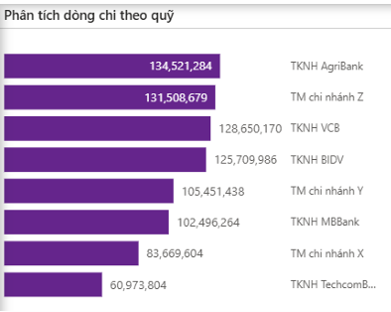

 | Bảng tổng hợp các chỉ số tài chính (Vòng quay nợ vay)

 | Chi tiết tài sản đảm bảo

 | Bảng chi tiết lịch trả gốc ngân hàng

Quản trị Hàng tồn kho
Báo cáo Quản trị Hàng tồn kho

 |  | Thời gian | Loại sản phẩm

 | Giá trị hàng tồn kho |  | Vòng quay HTK |  |  | Inventory to Sales ratio

 | Số lượng hàng tồn kho |  | Tổng mã sản phẩm |  |  | Giá trị hàng nhập khẩu

 | Số lượng và Giá trị hàng tồn kho theo thời gian |  |  |  | Vòng quay hàng tồn kho theo thời gian
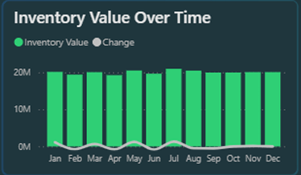
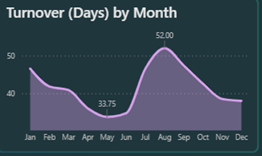

 | Inventory to Sales Analysis theo thời gian |  |  | Biểu đồ trạng thái Inventory Nhập - Xuất - Tồn
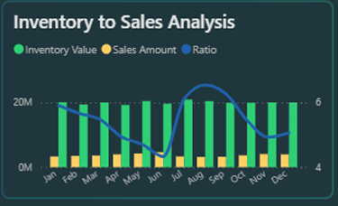
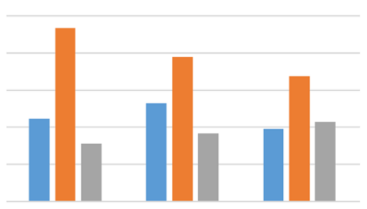

 | Top 10 dư tồn kho cuối kỳ theo chỉ số chọn(Giá/Số lượng) |  |  | Bảng Red Flag những mặt hàng bị chậm luân chuyển

 | Bảng tổng hợp giá trị hàng xuất ra theo Kế hoạch và Thực tế

Quản trị phải thu-phải trả
BÁO CÁO QUẢN TRỊ PHẢI THU - PHẢI TRẢ

 |  |  |  | Thời gian:

 | Giá trị phải thu | Vòng quay phải thu hiện tại |  | Số khách hàng

 | Giá trị phải trả | Vòng quay phải thu theo năm |  | Tổng hóa đơn

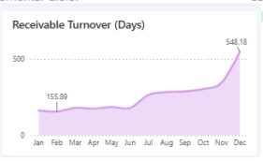
 | Khoản phải thu theo tháng |  | Vòng quay phải thu theo tháng


 | Biểu đồ tuổi nợ |  | Top 10 Khách hàng theo tổng số dư

 | Top 10 KH theo nợ quá hạn |  | Bảng chi tiết nợ theo Khách hàng
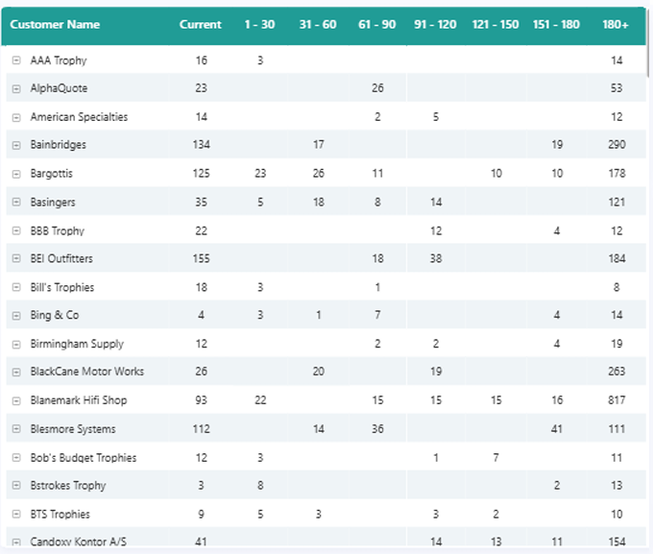

 | Bảng chi tiết các hóa đơn đang nợ

